Bénin
 | Bénin - COURBE DE TAUX 10/07/2020

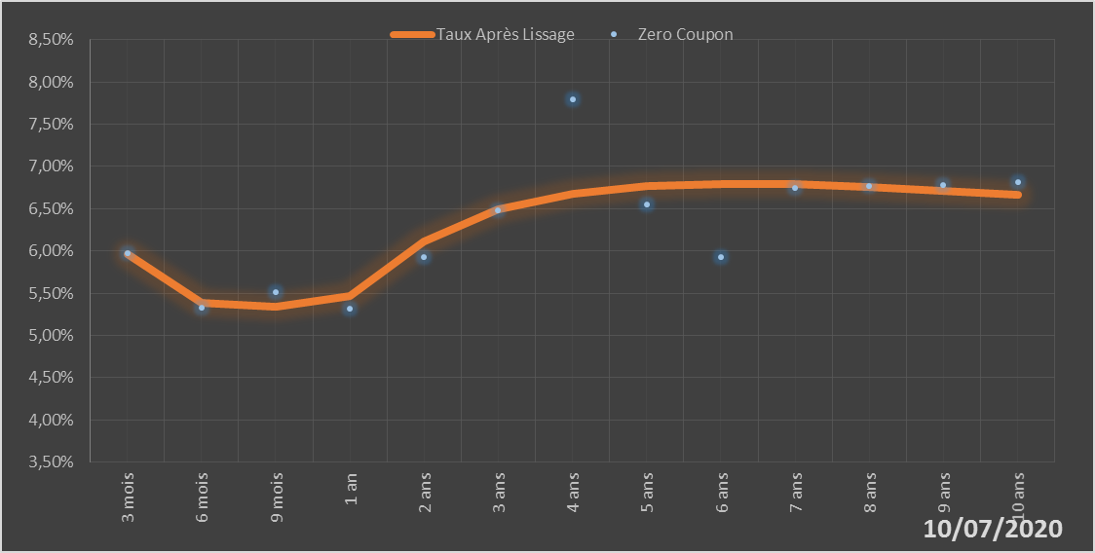
 |  | Maturité | Zero Coupon | Taux Après Lissage
 |  | 3 mois | 5.9724% | 5.9669%
 |  | 6 mois | 5.3251% | 5.3886%
 |  | 9 mois | 5.5162% | 5.3384%
 |  | 1 an | 5.3212% | 5.4696%
 |  | 2 ans | 5.9282% | 6.1164%
 |  | 3 ans | 6.4832% | 6.4880%
 |  | 4 ans | 7.7942% | 6.6793%
 |  | 5 ans | 6.5485% | 6.7686%
 |  | 6 ans | 5.9321% | 6.7964%
 |  | 7 ans | 6.7467% | 6.7869%
 |  | 8 ans | 6.7635% | 6.7551%
 |  | 9 ans | 6.7840% | 6.7107%
 |  | 10 ans | 6.8108% | 6.6599%

2020-07-10
oui

Bénin

